关系图
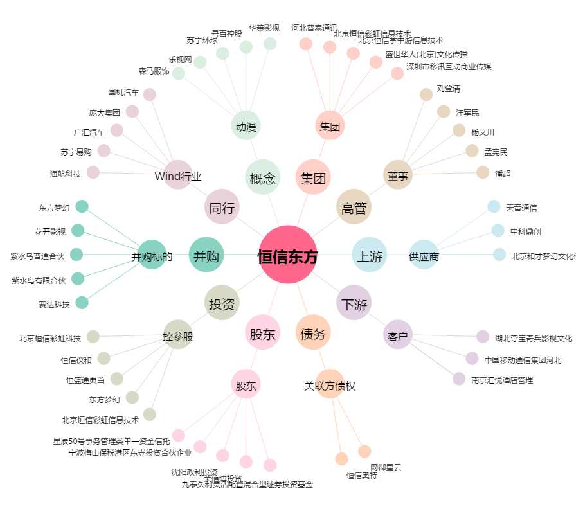
恒信东方[300081.SZ] - 关系概览图

